关系图
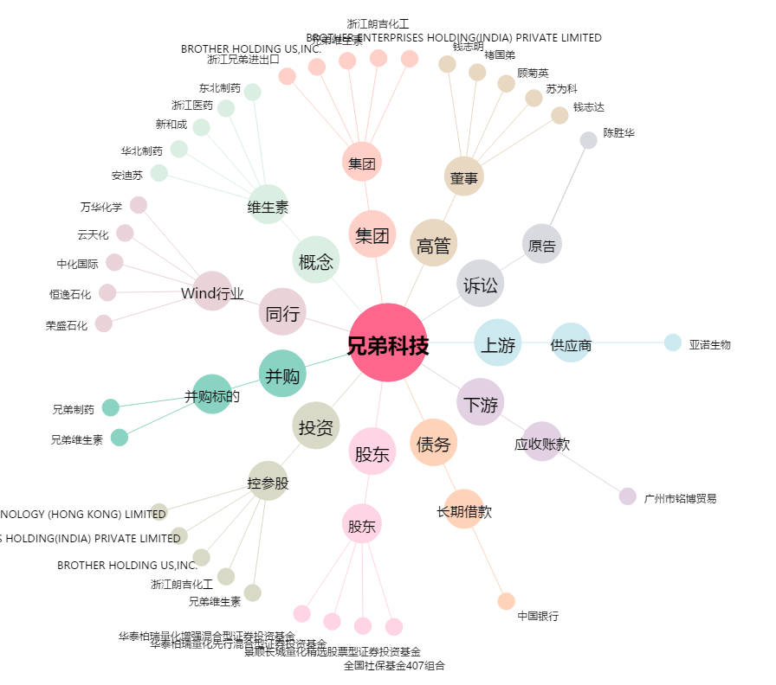
兄弟科技[002562.SZ] - 关系概览图

